FN_FG
Частота, 1/ год | Кол-во, чел | Частота, 1/ год | Ущерб, млн
1.00E-03 | 0 | 1.00E-03 | 1.81
3.80E-03 | 1 | 3.80E-03 | 5.53
1.52E-02 | 0 | 1.52E-02 | 1.05
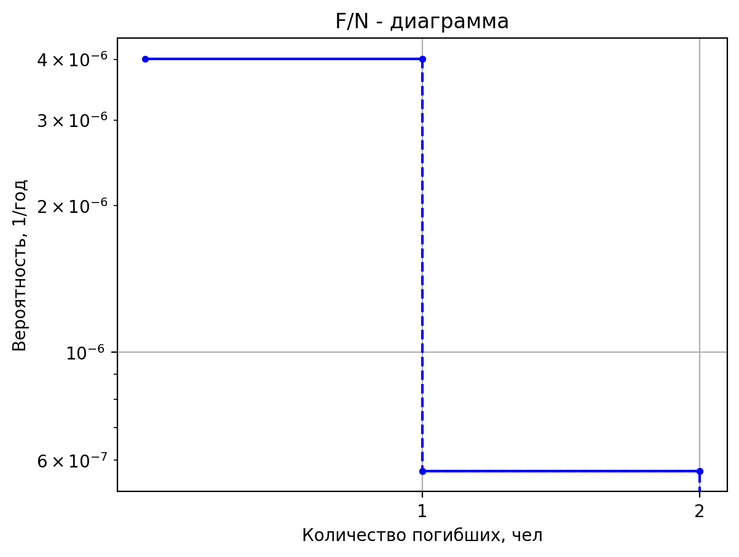
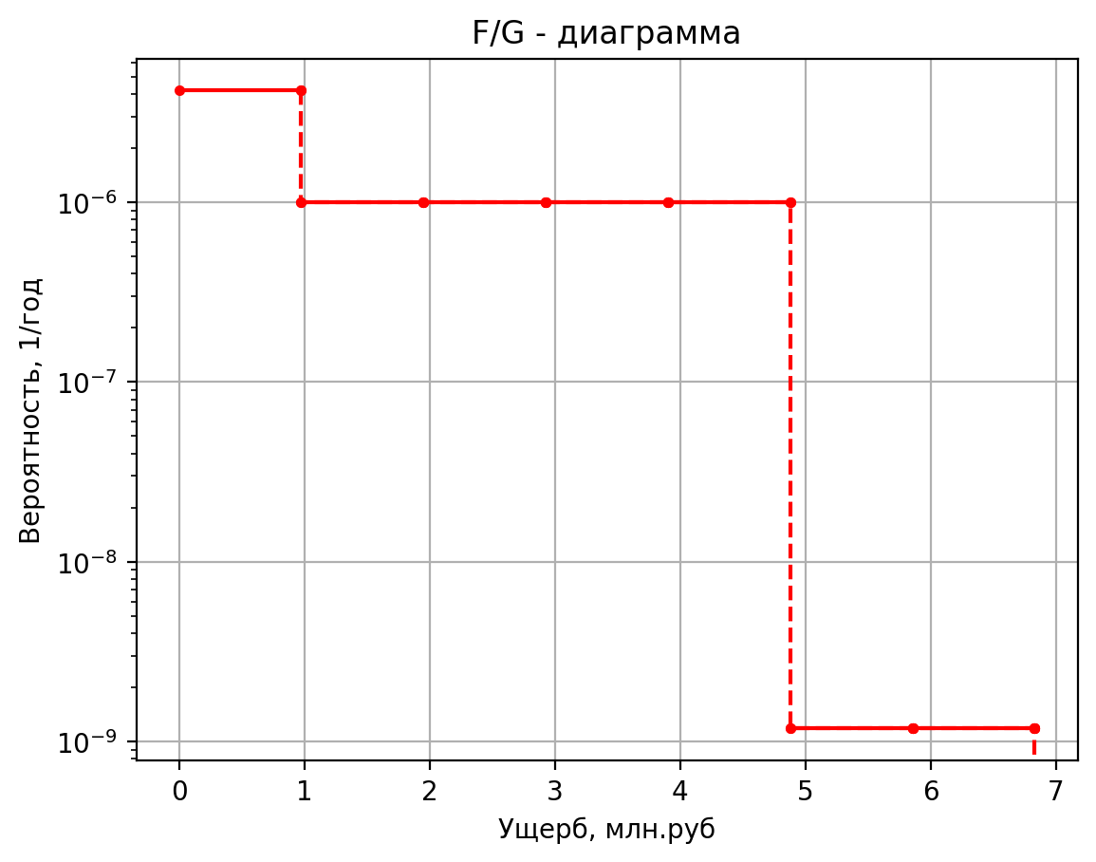
8.00E-03 | 0 | 8.00E-03 | 0.42
3.20E-02 | 0 | 3.20E-02 | 0.43
8.00E-03 | 0 | 8.00E-03 | 0.42
3.04E-02 | 0 | 3.04E-02 | 0.42
1.22E-01 | 0 | 1.22E-01 | 0.10
2.50E-05 | 0 | 2.50E-05 | 1.78
5.00E-08 | 1 | 5.00E-08 | 6.58
1.90E-07 | 7 | 1.90E-07 | 28.84
7.60E-07 | 0 | 7.60E-07 | 1.16
4.00E-07 | 0 | 4.00E-07 | 0.47
1.60E-06 | 0 | 1.60E-06 | 0.55
4.00E-07 | 0 | 4.00E-07 | 0.44
1.52E-06 | 0 | 1.52E-06 | 0.44
6.08E-06 | 0 | 6.08E-06 | 0.11
2.50E-05 | 1 | 2.50E-05 | 6.35
1.75E-03 | 1 | 1.75E-03 | 8.66
6.65E-03 | 1 | 6.65E-03 | 7.97
2.66E-02 | 0 | 2.66E-02 | 1.38
1.40E-02 | 0 | 1.40E-02 | 0.56
5.60E-02 | 0 | 5.60E-02 | 0.80
1.40E-02 | 0 | 1.40E-02 | 0.49
5.32E-02 | 0 | 5.32E-02 | 0.49
2.13E-01 | 0 | 2.13E-01 | 0.11
2.50E-05 | 1 | 2.50E-05 | 8.00
1.00E-07 | 1 | 1.00E-07 | 8.66
3.80E-07 | 5 | 3.80E-07 | 22.97
1.52E-06 | 0 | 1.52E-06 | 1.38
8.00E-07 | 0 | 8.00E-07 | 0.56
3.20E-06 | 0 | 3.20E-06 | 0.80
8.00E-07 | 0 | 8.00E-07 | 0.49
3.04E-06 | 0 | 3.04E-06 | 0.49
1.22E-05 | 0 | 1.22E-05 | 0.11
5.00E-05 | 1 | 5.00E-05 | 8.00
3.00E-03 | 2 | 3.00E-03 | 9.30
6.00E-04 | 10 | 6.00E-04 | 39.27
1.14E-02 | 0 | 1.14E-02 | 1.04
1.50E-02 | 0 | 1.50E-02 | 0.75
3.00E-03 | 0 | 3.00E-03 | 0.43
5.70E-02 | 0 | 5.70E-02 | 0.10
3.00E-07 | 1 | 3.00E-07 | 5.19
2.85E-07 | 1 | 2.85E-07 | 5.17
5.42E-06 | 0 | 5.42E-06 | 1.04
7.00E-07 | 0 | 7.00E-07 | 0.43
6.65E-07 | 0 | 6.65E-07 | 0.43
1.26E-05 | 0 | 1.26E-05 | 0.10
1.96E-06 | 1 | 1.96E-06 | 5.41
1.13E-06 | 1 | 1.13E-06 | 5.41
7.53E-07 | 0 | 7.53E-07 | 1.03
5.96E-06 | 0 | 5.96E-06 | 1.03
1.72E-06 | 0 | 1.72E-06 | 0.73
4.07E-07 | 0 | 4.07E-07 | 0.42
1.29E-06 | 0 | 1.2936E-06 | 0.417692105
4.56E-05 | 0 | 4.55847E-05 | 0.1032006825
4.00E-06 | 1 | 0.000004 | 21.826372366
7.20E-06 | 2 | 0.0000072 | 60.4664106
2.88E-05 | 0 | 0.0000288 | 11.00011997
4.00E-05 | 0 | 0.00004 | 12.180205855
1.80E-05 | 0 | 0.000018 | 11.313859207
3.42E-04 | 0 | 0.000342 | 0.30786695175
2.00E-06 | 1 | 0.000002 | 6.186353596
1.90E-06 | 1 | 0.0000019 | 6.0224634364
3.61E-05 | 0 | 0.0000361 | 1.114652115
6.42E-06 | 1 | 0.00000642 | 5.643159864
1.28E-06 | 1 | 0.000001284 | 5.5946189776
2.44E-05 | 0 | 0.000024396 | 1.049913249
3.21E-05 | 0 | 0.0000321 | 0.7636614796
6.42E-06 | 0 | 0.00000642 | 0.444586945
1.22E-04 | 0 | 0.00012198 | 0.1059338425
1.00E-07 | 1 | 0.0000001 | 8.67201944
3.80E-07 | 1 | 0.00000038 | 7.9791057796
1.52E-06 | 0 | 0.00000152 | 1.3803986
8.00E-07 | 0 | 0.0000008 | 0.558668666
3.20E-06 | 0 | 0.0000032 | 0.801486374
8.00E-07 | 0 | 0.0000008 | 0.4891048124
3.04E-06 | 0 | 0.00000304 | 0.4891048124
1.22E-05 | 0 | 0.00001216 | 0.1109808435
5.00E-05 | 1 | 0.00005 | 8.010135972
1.00E-07 | 1 | 0.0000001 | 8.67201944
3.80E-07 | 1 | 0.00000038 | 7.9791057796
1.52E-06 | 0 | 0.00000152 | 1.3803986
8.00E-07 | 0 | 0.0000008 | 0.558668666
3.20E-06 | 0 | 0.0000032 | 0.801486374
8.00E-07 | 0 | 0.0000008 | 0.4891048124
3.04E-06 | 0 | 0.00000304 | 0.4891048124
1.22E-05 | 0 | 0.00001216 | 0.1109808435
5.00E-05 | 1 | 0.00005 | 8.010135972

Частоты аварий
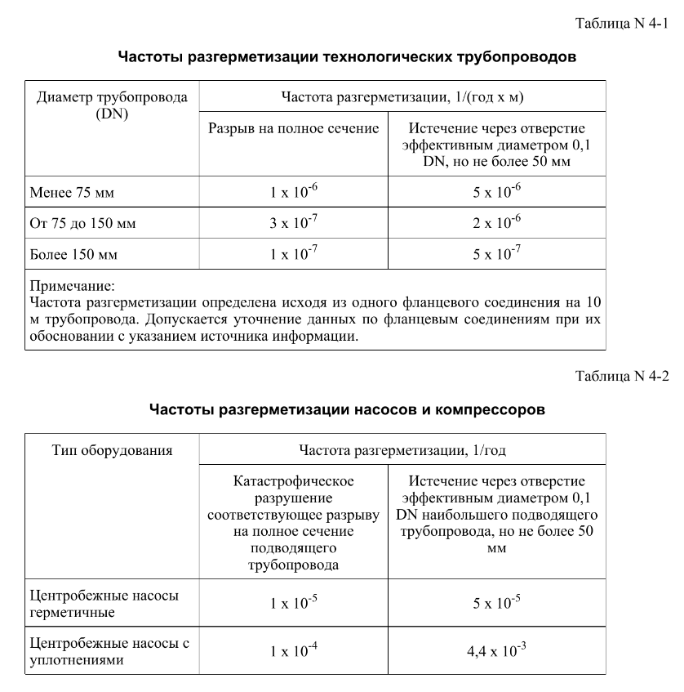
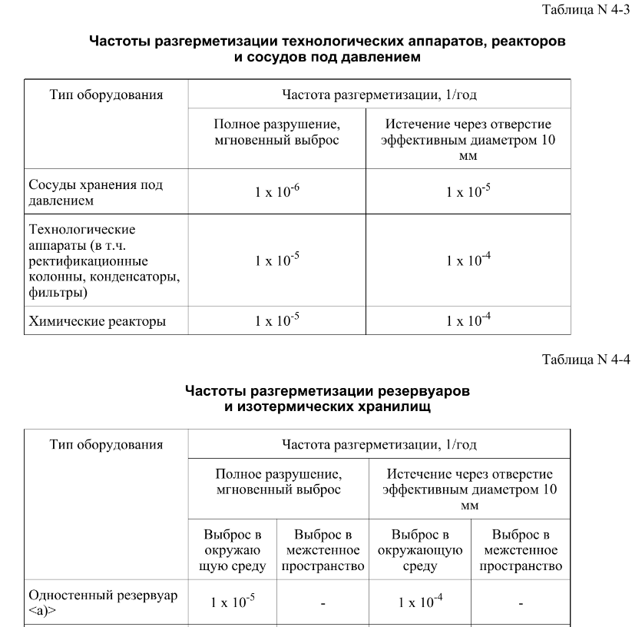
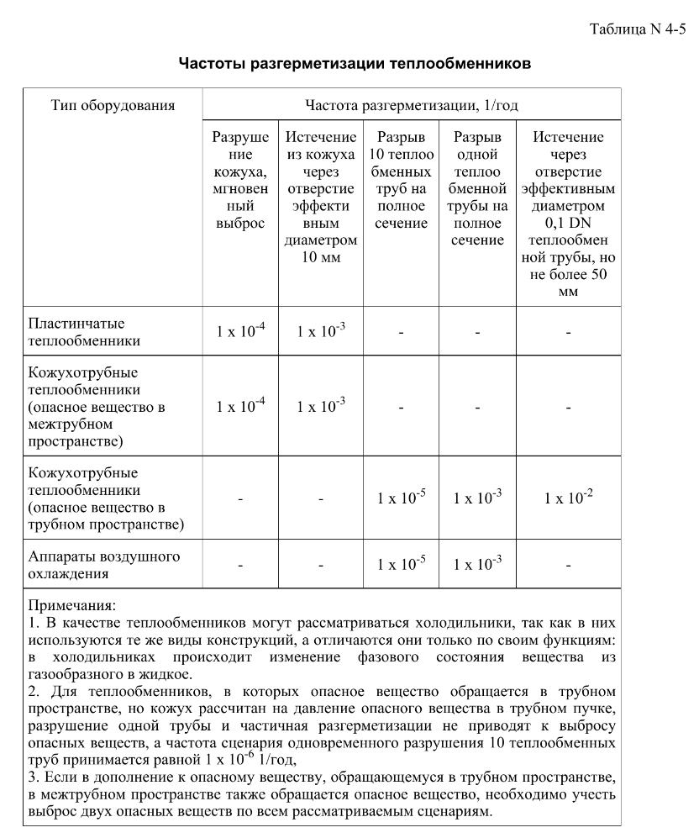
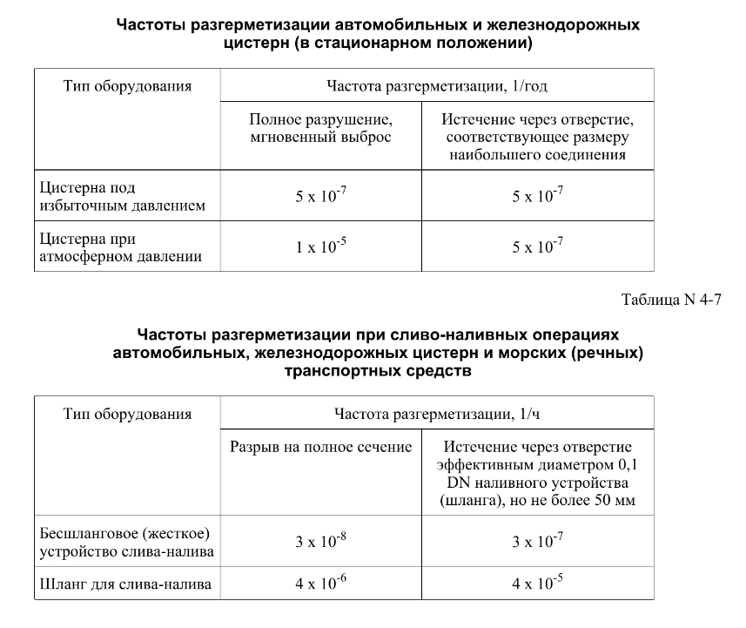

дБR, ppm

при горении 1 тонны нефти
№, п/п | Загрязняющее вещество | Норматив платы, руб./т (Hi) | Коэффициент особой охраны. (Кохр) | Коэффициент Кин | Масса выброса, т | Сумма ущерба, руб.
1 | Оксид углерода (СО)* | 5000 | 1.08 | 0.10042 | 0.798 | 432.7
2 | Оксиды азота (NОx)* | 64289 | 1.08 | 0.10042 | 0.066 | 460.2
3 | Оксиды серы (SO2)** | 10723 | 1.08 | 0.10042 | 0.26 | 302.4
4 | Сероводород (H2S)* | 50000 | 1.08 | 0.10042 | 0.001 | 5.4
5 | Сажа (С)** | 50000 | 1.08 | 0.10042 | 1.615 | 8757.6
6 | Синильная кислота (НСN)* | 50000 | 1.08 | 0.10042 | 0.01 | 54.2
8 | Формальдегид (HCHO)* | 50000 | 1.08 | 0.10042 | 0.01 | 54.2
9 | Органич. к-ты (на СН3СООН)* | 93.5 | 1.08 | 0.10042 | 0.14 | 1.4
 |  |  |  | Итого с 1 т нефти |  | 10068.2

№, п/п | Загрязняющее вещество | Норматив платы, руб./т (Hi) | Коэффициент особой охраны. (Кохр) | Коэффициент Кин | Масса выброса, т | Сумма ущерба, руб. |  |  |  | при расчете ущерба от загрязнения почвы при расчете ущерба принимались следующие коэффициенты СЗ =1,5 (степень загрязнения), Kr = 1 (показатель в зависимости от глубины загрязнения), Кисх=1,6 (показатель в зависимости от кат.земель и целевого назначения), Тх = 500 руб/м2 (расценка для исчисления размера вреда). Итого за 1 м2: 1200 руб.
1 | Углеводороды С1-С5 | 12292 | 1.08 | 0.10042 | 1 | 1333.1



 |  |  |  |  |  |  | Риск индивидуальный, 1/год | Риск, дБR | Риск, ppm
 |  |  |  |  |  |  | 0.0195 | 20 | 19500

